2025年度用画像
2025年度用 高校受験関連書籍 注文書

 |  |  |  |  |  |  |  |  | 最新速報 直前版 受験案内

声の教育社 |  |  |  | 晶文社 |  |  |  |  | 声の教育社
千葉県高校受験案内 |  |  |  | 首都圏 高校受験案内 |  |  |  |  | 首都圏版 高校入試用合格資料集
2025年度 |  |  |  | 2025年度 |  |  |  |  | 2025年度用
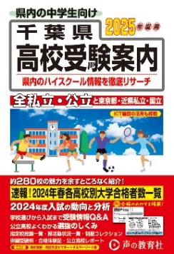
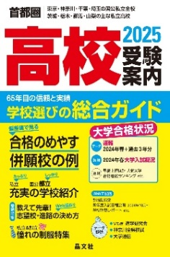
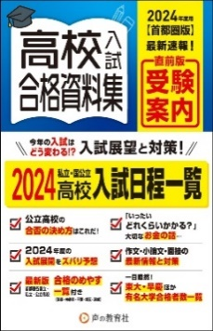
※画像は2024年度版です

本体価格 | ¥2,100 |  |  | 本体価格 | ¥2,700 |  |  |  | 本体価格 | ¥1,300
税込価格 | ¥2,310 |  |  | 税込価格 | ¥2,970 |  |  |  | 税込価格 | ¥1,430
注文数 | 冊 |  |  | 注文数 | 冊 |  |  |  | 注文数 |  | 冊
※5月中旬出来予定 |  |  |  |  |  |  |  |  | ※10月中旬出来予定

声の教育社 |  |  |  |  | 東京学参
千葉県公立高校スーパー過去問 |  |  |  |  | 千葉県公立高校入試問題
2025年度 |  |  |  |  | 2025年度
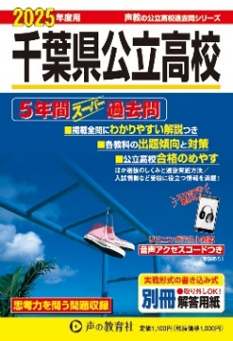
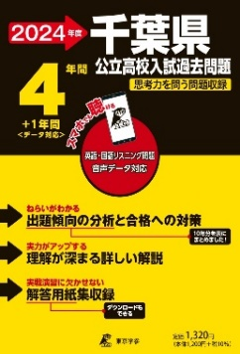
※画像は2024年度版です

本体価格 | ¥1,000 |  |  |  | 本体価格 | ¥1,200
税込価格 | ¥1,100 |  |  |  | 税込価格 | ¥1,320
注文数 | 冊 |  |  |  | 注文数 | 冊
※6月上旬出来予定 |  |  |  |  | ※5月下旬出来予定

晶文社 |  |  | Gakken |  |  | Gakken
首都圏 私立高校推薦・優遇入試ガイド |  |  | 高校入試 |  |  | 高校入試
2025年度 |  |  | 面接対策をひとつひとつわかりやすく。 |  |  | 作文・小論文をひとつひとつわかりやすく。
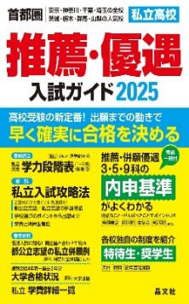
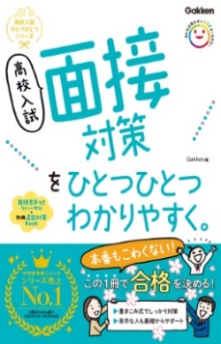
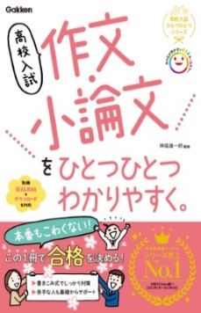

本体価格 | ¥2,500 |  | 本体価格 | ¥1,200 |  | 本体価格 | ¥1,200
税込価格 | ¥2,750 |  | 税込価格 | ¥1,320 |  | 税込価格 | ¥1,320
注文数 |  | 冊 | 注文数 |  | 冊 | 注文数 |  | 冊
販売店名

注文日 年 月 日

学校名
中学校

※未刊の商品の価格は予価です。 |  |  |  |  |  |  |  | 千葉県教科書販売株式会社 営業部
 |  |  |  |  |  |  | FAX 043-312-2847

